Soli_citud
Solo celdas en naranja son editables
Celdas en Canela son LISTAS desplegables
 | CÓDIGO ÚNICO DE PEDIDO |  |  | OB2305-1 |  | Pedido # |  | FECHA DE ELABORACION |  |  | 2024-05-23 |  |  | 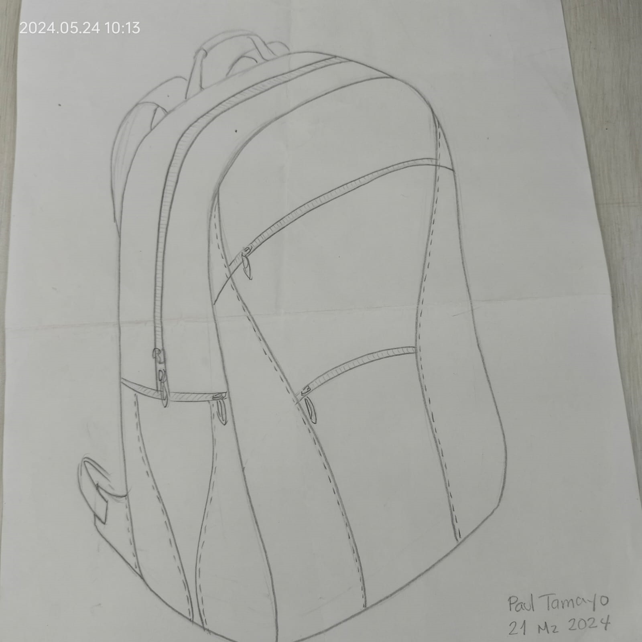 Imagen del Producto
 | INSTRUCTOR ENCARGADO |  | Orlando Bolaños Carlosama |  |  |  |  | CÉDULA |  |  | 80902330
 | PROGRAMA |  | PRODUCCION MARROQUINERIA |  |  |  |  | FICHA(#) |  |  | CELDA PRODUCCION
NOMBRE DEL PRODUCTO |  | MORRAL PAUL LONA CON CUERO |  |  |  |  |  | Destinación específica
Celdas Grises no son Editables
VALOR DE UNA UNIDAD ($) |  | 33,181 |  |  | CANTIDAD A PRODUCIR |  | 1 |  | VALOR PRODUCCION($) |  | 33,181

Categoria del Insumo |  | MATERIALES E INSUMOS. |  |  |  |  |  |  |  |  | UNIDAD DE MEDIDA | CANTIDAD PEDIDA para: Un solo producto
 |  |  |  |  |  |  |  |  |  |  |  |  |  | Ayuda de Cálculo |  | 1.00 |  | 12 | 11.700
 |  |  |  |  |  |  |  |  |  |  |  |  |  | Entregar | Observaciones |  | Valor materiales (S)
SiNTETICOS_TEXTILES |  | LONA 600 |  |  |  |  |  |  |  |  | cm2 | 4472 |  | 4,472 |  |  | 3,258
SiNTETICOS_TEXTILES |  | SEDA CONOCIDA COMO: TIFON O 30-100 |  |  |  |  |  |  |  |  | cm2 | 10210 |  | 10,210 |  |  | 6,928
CUERO |  | NAPPA |  |  |  |  |  |  |  |  | dm2 | 15 |  | 15 |  |  | 13,477
SECUNDARIO_MEDULAR |  | CINTA FALLA 25 mm beige _ rollo |  |  |  |  |  |  |  |  | cm | 430 |  | 430 |  |  | -
SECUNDARIO_MEDULAR |  | CREMALLERA POLIÉSTER #6 |  |  |  |  |  |  |  |  | cm | 150 |  | 150 |  |  | 1,835
SECUNDARIO_MEDULAR |  | REATA POLIESTER 25 mm blanco curtido _ rollo |  |  |  |  |  |  |  |  | cm | 134 |  | 134 |  |  | -
SECUNDARIO_MEDULAR |  | YUMBOLON 4mm (CM²) |  |  |  |  |  |  |  |  | cm2 | 3570 |  | 3,570 |  |  | 2,749
HERRAJES |  | LLAVE METÁLICA DESLIZADOR #6 PARA CREMALLERA - PAVÓN |  |  |  |  |  |  |  |  | U | 6 |  | 6 |  |  | 2,734
HERRAJES |  | MORRALERA 32 MM PLÁSTICA |  |  |  |  |  |  |  |  | U | 2 |  | 2 |  |  | 2,200
SiNTETICOS_TEXTILES |  | MALLA TEXTIL NEGRO _ ROLLOS |  |  |  |  |  |  |  |  | cm7 | 1763 |  | 1,763 |  |  | -
SECUNDARIO_MEDULAR |  | ODENA VULCANO 10 mm _ |  |  |  |  |  |  |  |  | cm | 1 |  | 1 |  |  | -
 |  |  |  |  |  |  |  |  |  |  |  |  |  | -
 |  |  |  |  |  |  |  |  |  |  |  |  |  | -
 |  |  |  |  |  |  |  |  |  |  |  |  |  | -
 |  |  |  |  |  |  |  |  |  |  |  |  |  | -
 |  |  |  |  |  |  |  |  |  |  |  |  |  | -
 |  |  |  |  |  |  |  |  |  |  |  |  |  | -
 |  |  |  |  |  |  |  |  |  |  |  |  |  | -
 |  |  |  |  |  |  |  |  |  |  |  |  |  | -
 |  |  |  |  |  |  |  |  |  |  |  |  |  | -
 |  |  |  |  |  |  |  |  |  |  |  |  |  | -
 |  |  |  |  |  |  |  |  |  |  |  |  |  | -

Recomendación: |  | Descargar el archivo en aplicación de escritorio, para un mejor funcionamiento!! Mantener el archivo de One Drive, como "Original para copia"
Insertar Imagen: en la ruta: Insertar/Ilustraciones/Imágenes/en este dispositivo

Instrucciones Generales |  |  |  |  |  |  |  |  |  | ADHESIVOS_Solventes |  |  | Todo lo relacionado con adhesivos, incluido los solventes
Los campos en color naranja son obligatorios, se deben registrar |  |  |  |  |  |  |  |  |  | SECUND_MEDULAR |  |  | Todos los insumos que hacen parte del producto, en un nivel secundario, o que van en la parte interna de los productos
Los campos de este color en la parte de debajo o a un lado significa que tiene una lista desplegable |  |  |  |  |  |  |  |  |  | CUERO |  |  | Solo insumos bajo esta categoría
Los campos en color gris oscuro y claro,son campos que no permiten edición( estan Bloqueados) |  |  |  |  |  |  |  |  |  | HERRAJES |  |  | Todos los insumos que cumplen esta condición
Para ingresar la fecha, solo digite asi: tecla CTRL + tecla de punto y coma(;) |  |  |  |  |  |  |  |  |  | HERRAMIENTAS |  |  | Todos los elementos necesarios para desarrollar el proceso, estos no deben hacer parte del costo
Leer cada una de las casillas con notas, como ayuda para el correcto llenado de datos |  |  |  |  |  |  |  |  |  | INSUMOS_COMPlementarios |  |  | Todos los insumos necesarios en elproceso del producto pero que no quedan dentro del producto ( ejm Agujas)
 |  |  |  |  |  |  |  |  |  | PAPELERIA_P |  |  | Todos los elementos que cumplen esta condición
 |  |  |  |  |  |  |  |  |  | SiNTETICOS_TEXTILES |  |  | Todos los insumos utilizados altenativos al cuero o forro
 |  |  |  |  |  |  |  |  |  | SUELAS |  |  | Todos los insumos que cumplen esta condición

